1a結核登録者
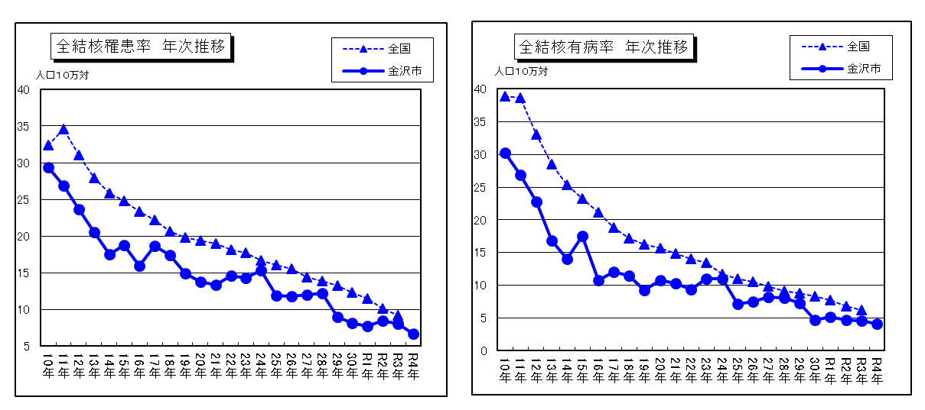
3-4 結核予防

 | 感染症の予防及び感染症の患者に対する医療に関する法律に基づき、健康診断、患者管理等を実施している。
3-4-1 結核登録者の状況
3-4-1-a 罹患率・有病率年次推移
 |  | 年末時現在登録者数 |  | 新登録患者数 |  |  | 潜在性
 | 区分 |  |  |  |  | 転入者数 | 結核感染症
 |  | 新分類 | 旧分類 | 新分類 | 旧分類 |  | （別掲）注
 | 昭和５０年 |  | 2,209 |  | 269 | 42
 | 昭和６０年 |  | 924 |  | 164 | 16
 | 平成 ２年 |  | 696 |  | 168 | 11 | 7
 | 平成１０年 | 289 | 306 | 134 | 143 | 4 | 17
 | 平成２０年 | 137 |  | 63 |  | 3 | 6
 | 平成３０年 | 89 |  | 38 |  | 6 | 23
 | 令和元年 | 78 |  | 36 |  | 2 | 17
 | 令和２年 | 66 |  | 39 |  | 5 | 10
 | 令和３年 | 72 |  | 37 |  | 5 | 21
 | 令和4年 | 72 |  | 31 |  | 4 | 18
 | 注：平成１９年４月の法改正により、これまでの初感染結核（マル初）が潜在性結核感染症とされた。

 | 区分 | 罹患率（人口10万対） |  | 有病率（人口10万対）
 |  | 全 国 | 金沢市 | 全 国 | 金沢市
 | 平成３０年 | 12.3 | 8.2 | 8.3 | 4.7
 | 令和元年 | 11.5 | 7.8 | 7.7 | 5.2
 | 令和２年 | 10.1 | 8.4 | 6.8 | 4.8
 | 令和３年 | 9.2 | 8.0 | 6.2 | 4.5
 | 令和4年 |  | 6.7 |  | 4.1
 | 罹患率：人口10万人当たりの新登録結核患者数 有病率：人口10万人当たりの活動性全結核患者数

